用户分层
一、用户分层 | 二、分层说明

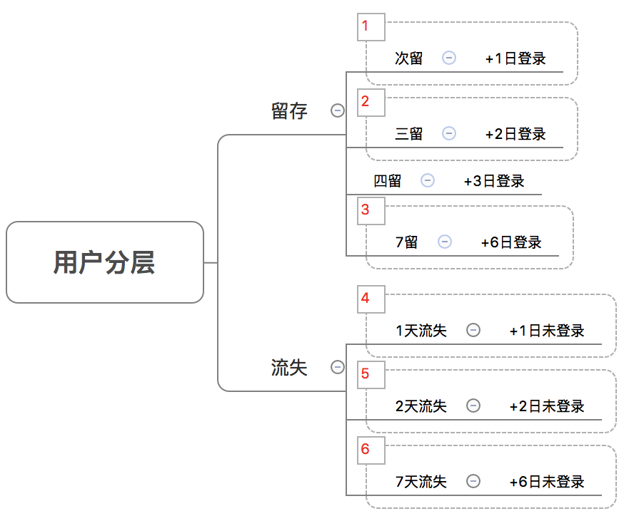
 | 将用户根据留存流失节点区分为6层，如左图所示。

 | 后续sheet中的数据统一结果都需要根据此6层用户来统计。
 | 例：

 | 职业分布

 | 职业人数分布 | 用户层1 | 用户层2 | …… | 用户层3
 | 职业1
 | 职业2
 | 职业3
 | 职业4
 | 职业5
 | 职业6
 | ……

